WebForm（問題2のみ追加課題）
問題１ |  |  | Webフォーム

 | プロジェクト名：Pr21_PostBack

 | ① | ASP.NETを利用して、四則計算を行うプログラムを作成してください。

 | ◆ファイル名 ： CalcPage.aspx

問題２ |  |  | Webフォーム | ※追加課題

 | プロジェクト名：Pr21_PostBack

 | ① | 下記のようなデザインのWebフォームを作成して下さい。

 |  | ◆ファイル名 ： InputPage.aspx
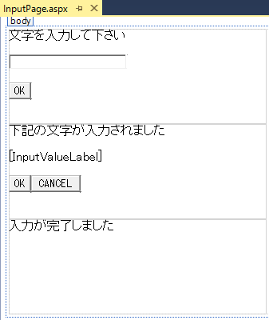

パネル
ラベル

 | ② | 各ボタン押下時にパネルの表示非表示を切り替えて、下記動作となるように作成して下さい。
 |  | ※ | 初回リクエスト時に「文字を入力して下さい」のラベルがあるパネルのみを表示されるように
 |  |  | Page_Load内に処理を追加して下さい。

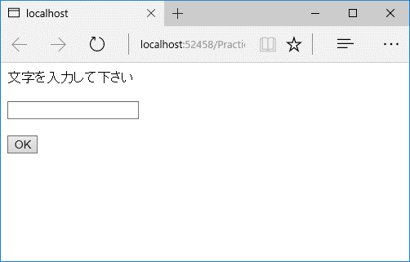
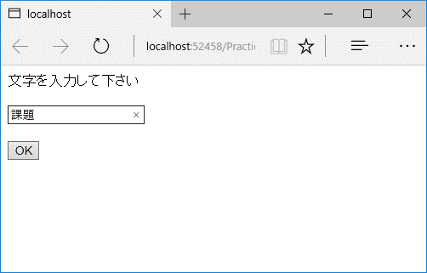

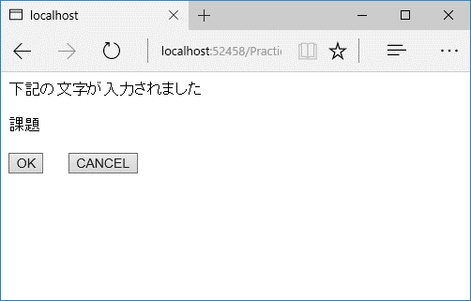
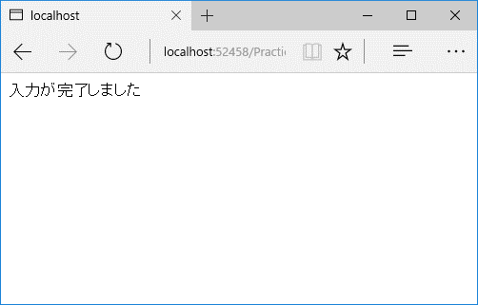

問題３ |  |  | デプロイ

 | 問題１、問題２で作成したプログラムをローカルPCにデプロイして下さい。
 | ※「デプロイ」シート参照

デプロイ
◆WEBアプリケーションをデプロイする

 | ※デプロイ：WEBサーバにプログラムを配置して、システムを利用可能な状態にすること

 | １．ソリューションエクスプローラーでプロジェクトを右クリック
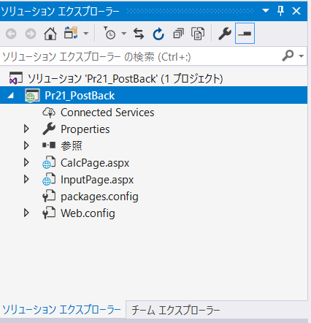

 | ２．「発行」を選択
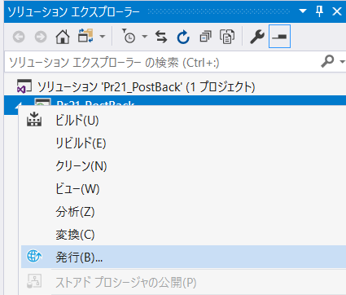

 | ３．「カスタム」を選択

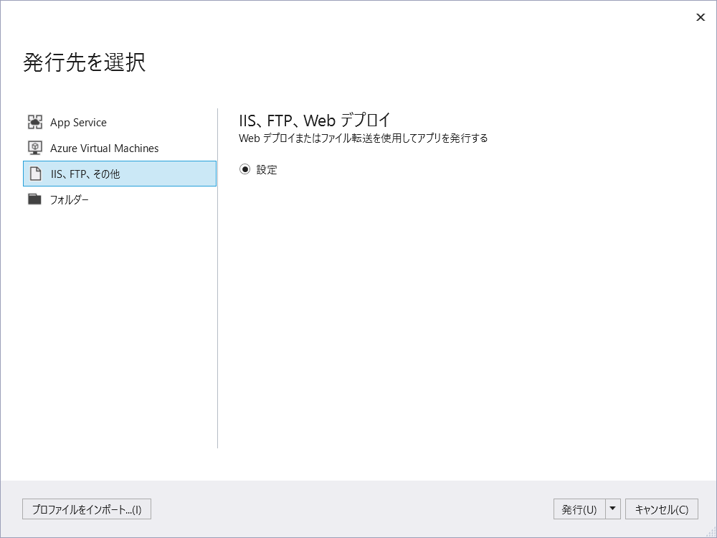

 | ４．「ファイルシステム」を選択、出力対象フォルダの選択
 |  | ※今回はファイルシステムだが、その他にも方法あり
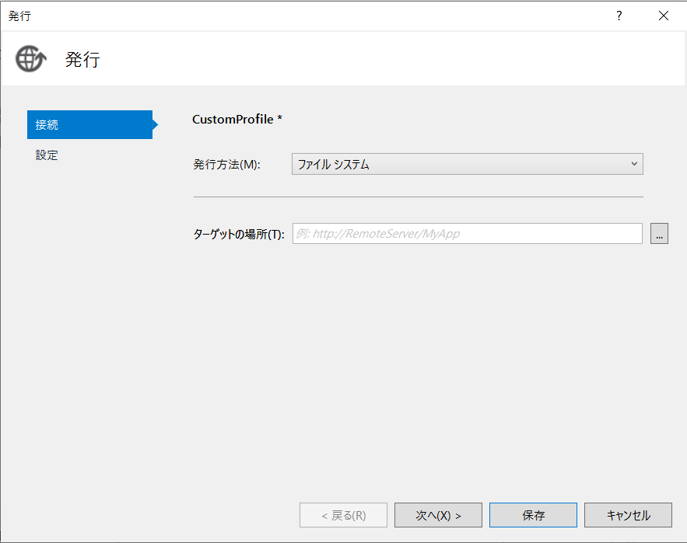

 | ５．出力対象フォルダの選択 ⇒ 「開く」 ⇒ 「保存」

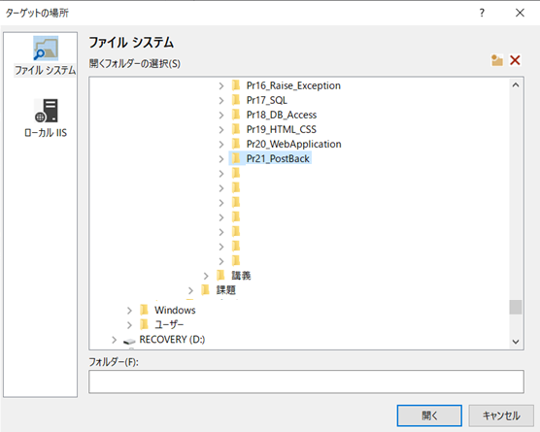

 | ６．発行完了

 | ７．５．で指定したフォルダをコピー
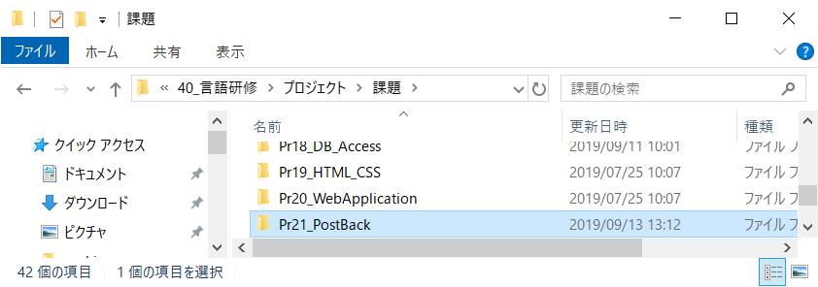

 | ８．「C:\inetpub\wwwroot」にフォルダ貼り付け
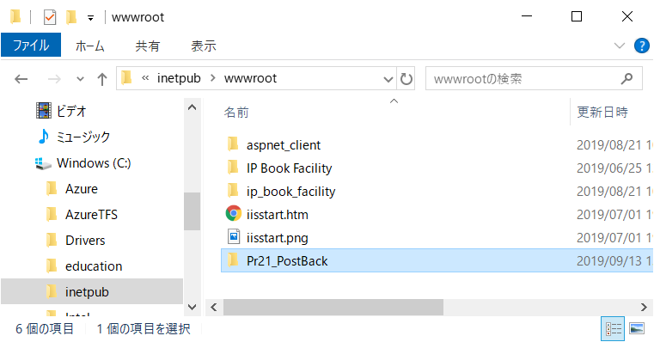

 | ９．「インターネットインフォメーションサービス（IIS）マネージャー」を起動

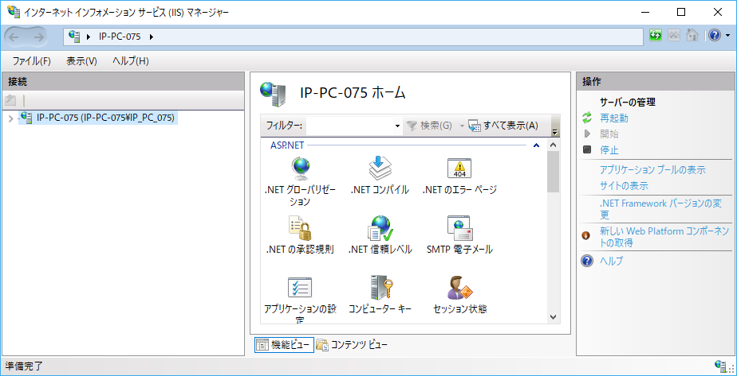

 | １０．８．で張り付けたフォルダを右クリック
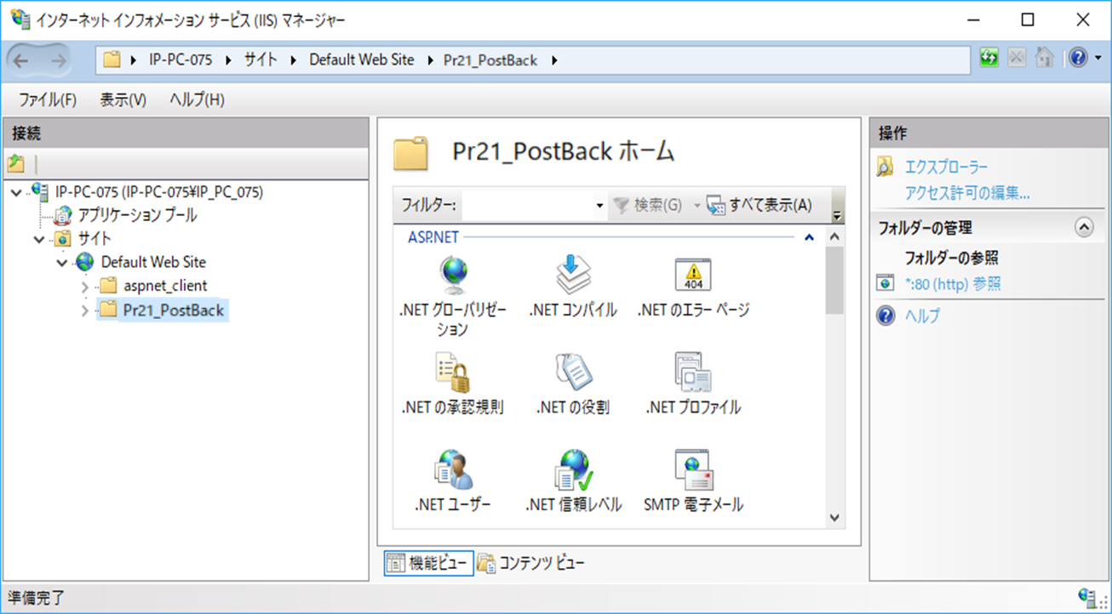

 | １１．「アプリケーションへの変換」をクリック
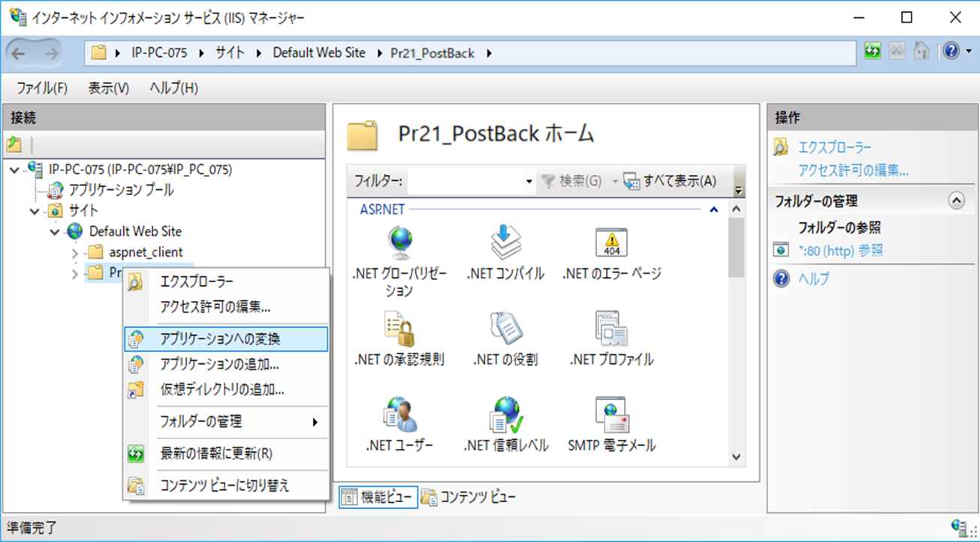

 | １２．「OK」をクリック

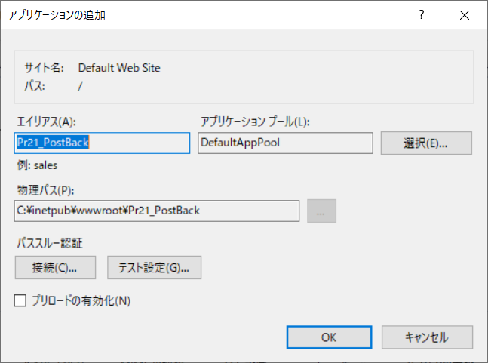

 | １３．アイコンが変わる
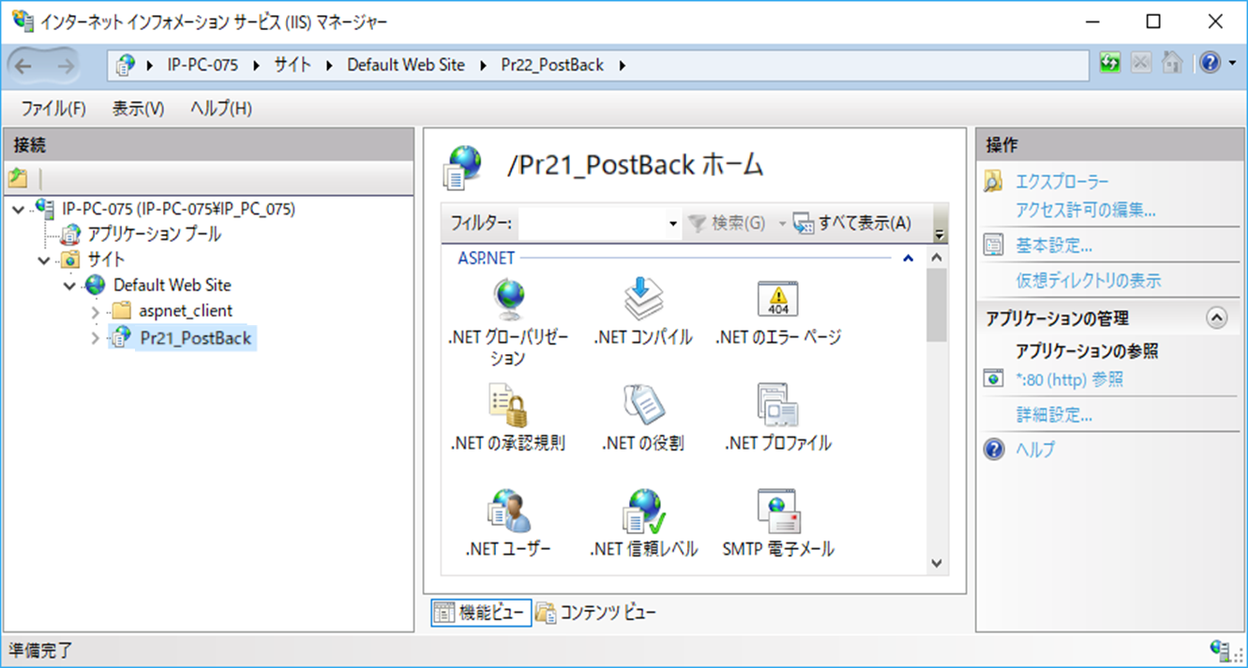

 | １４．ブラウザで「http://localhost/Pr21_PostBack/CalcPage.aspx」 にアクセス

